Sheet1
序号 | 图片 | 备注 | 个数 | 国际单号 | 邮编 | 收件地址 | 收件人名字 | 电话 | 日本邮局单号 | 重量
10000280 |  | 灰色 688款 サイズ：[32] | 1 |  | 5560001 | 大阪府大阪市浪速区下寺2丁目9ー10 801 | 武田伸太朗 | 07065099639 | 628593992994
10000286 | 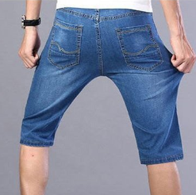 | 浅蓝 013款 サイズ：[33] | 1 |  | 2350021 | 神奈川県横浜市磯子区岡村２丁目７-３ | 岩澤 喜信 | 08066143856 | 628593992983
10000289 | 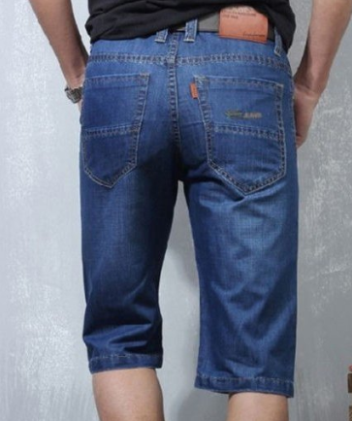 | 蓝色 206款 サイズ：[32] | 1 |  | 5061144 | 岐阜県飛騨市神岡町吉田586-2 | 中田雄一 | 09056289597 | 628593992972

